상품제안서
메모패드 플래너 노트 25절 | 상품코드: S29644

 |  |  |  |  |  |  | 02-713-8555 | www.synergygift.co.kr
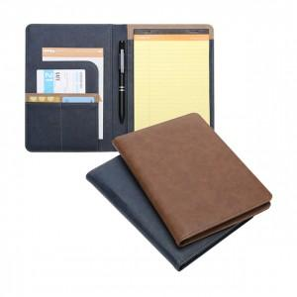

【상세/제작정보】 | <p>구성 - 25절 메모패드 커버 ,절취노트 A5 50매, 볼펜 1개, 개별상자 케이스</p><p>고급 인조가죽의 각종 다양한 포켓을 활용할수 있는제품이며 노트50매도 포함이 되어있습니다.</p><p>볼펜까지 있는 풀세트구성 제품입니다.</p>

【인쇄/포장옵션】 | 불박, 스티커 / 포장불가능

【공급단가】 | 수량 | 100~ | 300~ | 500~ | 1,000~ | 3,000~
*VAT별도 | 단가 | 12,150원 | 11,570원 | 11,000원 | 10,440원 | 10,180원

【상품 URL】 | https://www.synergygift.co.kr:443/src/goods_detail.php?gdno=29644

